Полка
Расчёт полки с подсветкой

ВВОД ИСХОДНЫХ ДАННЫХ ДЛЯ РАСЧЁТА |  | РЕЗУЛЬТАТ РАСЧЁТА

Ширина полки (L)* | 700 | Зеркало/стекло, 4 мм |  | ширина | 694
Глубина полки (B)** | 350 |  |  | глубина | 344
Количество полок | 10
Схема расположения подсветки | сторона ACD | Профили: | артикул | размер | количество
Толщина наполнения | Зеркало/стекло, 4 мм | Профиль для полки с подсветкой | CKRU0559 | 680 | 20
 |  | Профиль для полки с подсветкой | CKRU0559 | 330 | 20
*не более 1000 мм **не более 600 мм |  | Профиль-крышка (сторона A или B) | CKRU0558 | 680 | 10
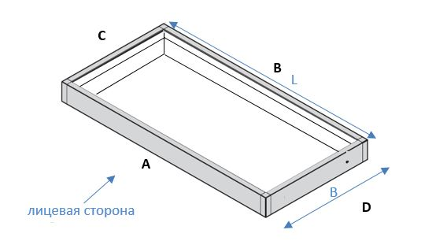
 |  | Профиль-крышка (сторона C или D) | CKRU0558 | 0 | 0

 |  | Рассеиватели: | артикул | размер | количество
 |  | Рассеиватель (сторона A или B) | ARSH01 | 680 | 10
 |  | Рассеиватель (сторона C или D) | ARSH01 | 320 | 20

 |  | Фурнитура: | артикул | количество
 |  | Уголок сборочный для полки с подсветкой | ASH03 | 10 компл.
 |  | Уплотнитель П-образный 8 мм | П-8мм | 0 м
 |  | Уплотнитель резиновый 4 мм | R-04 | 21 м

Установка подсветки
